Edf. Verde Servicios Tecnicos
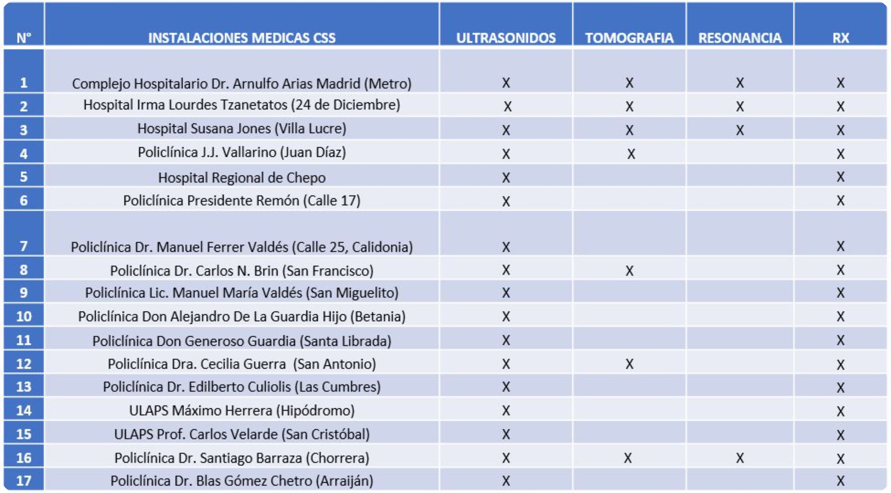
Radiología
Lunes a viernes, 7:00 am – 3:00 pm para tramite de citas
Resonancia en horario extendido de 3:00 pm – 11:00 pm pacientes citados

v Imágenes Médicas (Resonancias Magnéticas): Lunes a Viernes, 7:00 am – 3:00 pm para tramite de citas | Eco Dopller | san francisco
v Resonancia de 3:00 pm – 11:00 pm pacientes citados | colon por enema | No lo hacen
v Urgencias y Hospitalización: Disponibles las 24 horas del día. | No sé hace es resonancia cardíaca
Importante:
No se aceptan interconsultas y recetarios (solo el formulario de Radiología) | no lo realizan centello de tiroide
•Procedimientos Guiados
◦Biopsias de próstata, tiroides y mama

Para solicitar incapacidad (pacientes hospitalizados de CIDELAS):
o Resumen de Hospitalización
o Cedula
o Teléfono
o Seguro
v Edif. Consulta externa 3er piso puerta 220
o Pasa a validación
o Firma del medico
v Puede enviar a familiar tramite demora de 8 a 10 días hábiles
v Se le llama al paciente

